CMR
PLANILLA DE DATOS GARANTIZADOS

 |  |  |  |  | 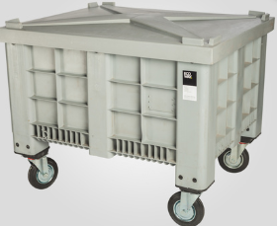
CONTENEDOR P/ MEDIDORES, PLASTICO CON RUEDAS |  |  |  |  | CODIGO | 2016257
 |  |  |  |  | FECHA REVISIÓN | 2020-10-07
 |  |  |  |  | AREA ESPECIALISTA: DIRECCIÓN REDUCCIÓN DE PÉRDIDAS

DESCRIPCION SAP: CONTENEDOR PLASTICO CON RUEDAS
ITEM | DATOS | UNIDAD | PEDIDO | OFRECIDO | COMPROBACIÓN Y MEDICIÓN | RESULTADO
1 | Empresa proveedora | …. | (*)
2 | Fabricante | …. | (*)
3 | Marca | …. | (*)
4 | Modelo | …. | (*)
5 | País de origen | …. | (*)
6 | Norma de fabricación y ensayos | …. | (*)
7 | Embalaje | …. | *Ver descripción*
8 | Garantia | Años | 1
9 | Caracteristicas | ….
9.1 | Material de las ruedas | …. | Poliuretano de alta Resistencia
9.2 | Material del contenedor | …. | Plastico de Alta Resistencia
9.3 | Condición de uso | …. | Interior y Exterior
9.4 | Régimen | …. | Contínuo
9.5 | Forma interior | …. | Con proteccion a impactos
9.6 | Ruedas removibles | Und | Si
9.7 | Contenedor con tapa |  | Si
9.8 | Freno | …. | 1 rueda
9.9 | Dimensiones minimas
9.9.1 | Longitud | cm | 80 - 120
9.9.2 | Ancho | cm | 80 - 120
9.9.3 | Profundidad | cm | 60 - 70
9.10 | Mango de Agarre | …. | Incluido
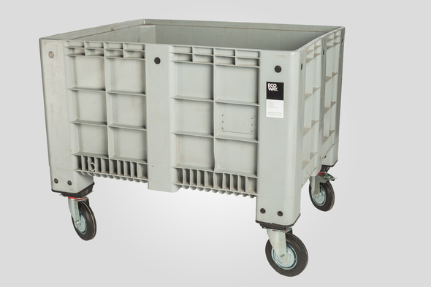 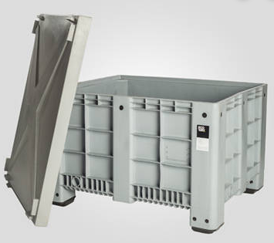 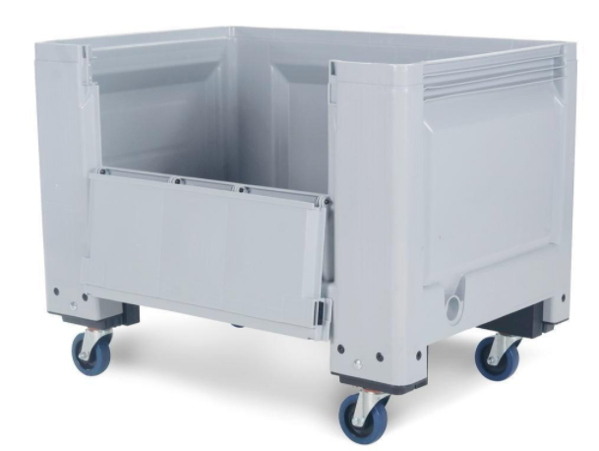
(*) A indicar por el oferente
(***) Requerimiento especial de la distribuidora

 |  |  |  |  | ………………………………………………………………………………
 |  |  |  |  | Fecha de la oferta
 | …………………………………………………………………………….
 | David Fermín |  |  |  | ……………………………………………………………………………
 | Analista de Tecnología de Medición |  |  |  | Nombre y firma del oferente
COMENTARIOS:
1- Este material cumplirá con todas las indicaciones detalladas en la especificación técnica correspondiente. 2- En caso de haber una solicitud adicional por parte de La Distribuidora o que el Fabricante entienda deba entregar información adicional, para la correcta evaluación de la propuesta, se deberá hacer por escrito y ser anexado a esta planilla de Datos Garantizados.

Modelo Embalaje
ESPECIFICACIONES DE EMBALAJE

REQUERIMIENTOS PARA EL EMBALAJE:
1. Las cajas o método de empaque en las que sean embalados los materiales deben ser resistentes a las
manipulaciones, transporte, apilado y almacenamiento.
2. Las cajas o método de empaque no deben exceder el peso de 200 libras. (Si su material excede esta condición
especificarlo en la casilla de requerimientos especiales)
3. Los materiales deben venir paletizados y flejados.

REQUERIMIENTOS ESPECIALES DE EMBALAJE:

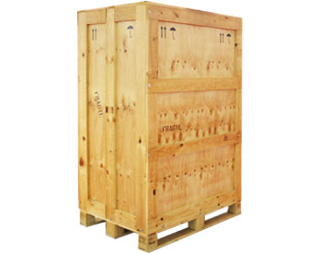
IMAGENES DE REFERENCIA:

